Karten
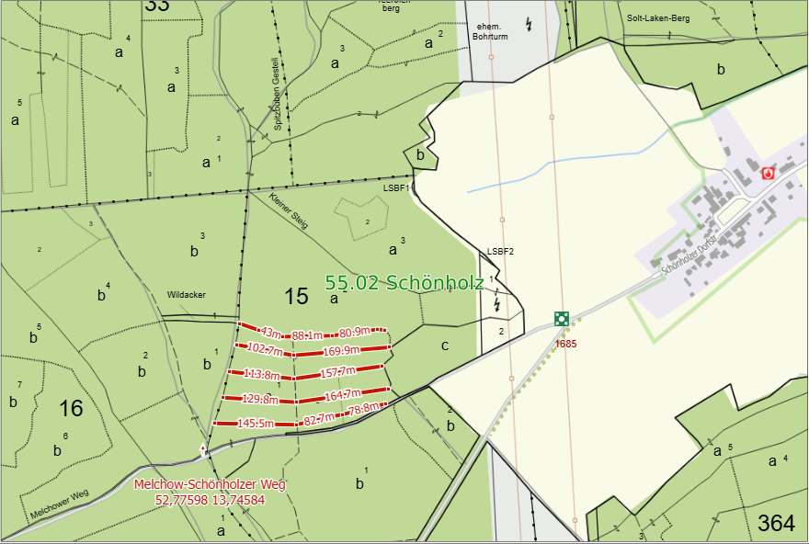
Landesbetrieb Forst Brandenburg |  | 2026
Forstbetrieb Chorin
Amt Chorin 11
16230 Chorin
Vergabenummer: LFB 2026 035500 - 19

Karten – Mulchen von Wegen und Schneisen
Karte Nr.1 | Abt.3a5
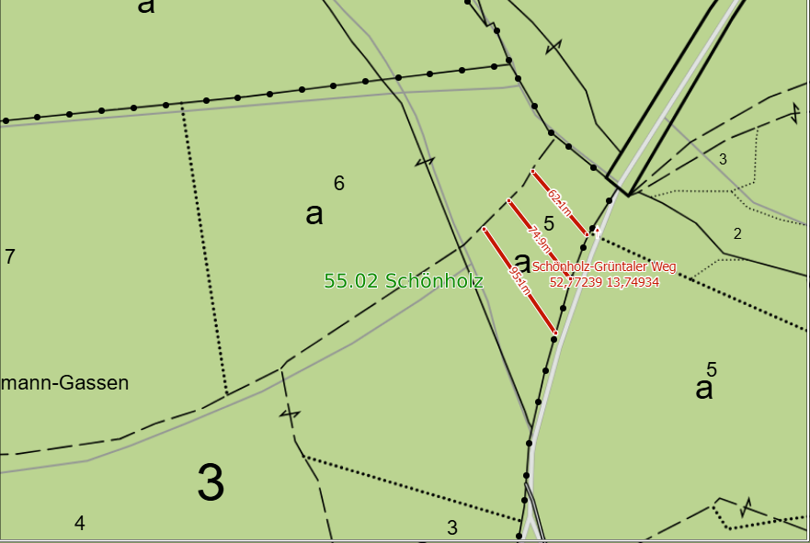

Karte Nr.2 Abt.3a1
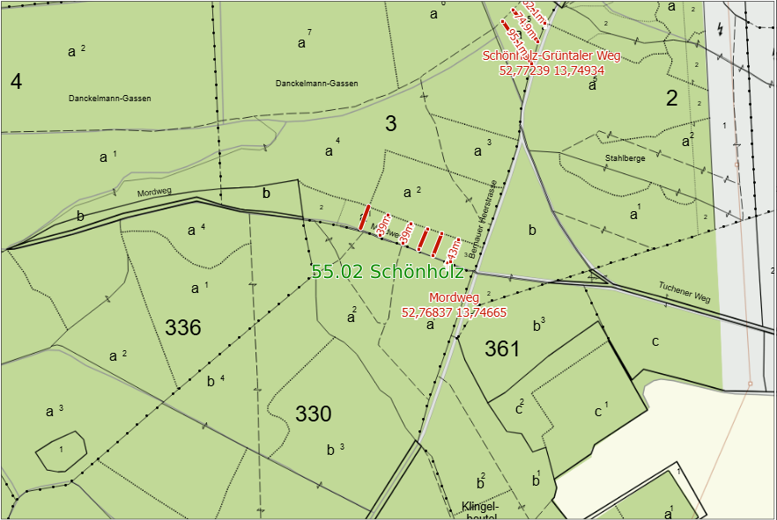

Karte Nr.3 Abt.15a1

